RGL事件设定-修改后
玩法基础设定

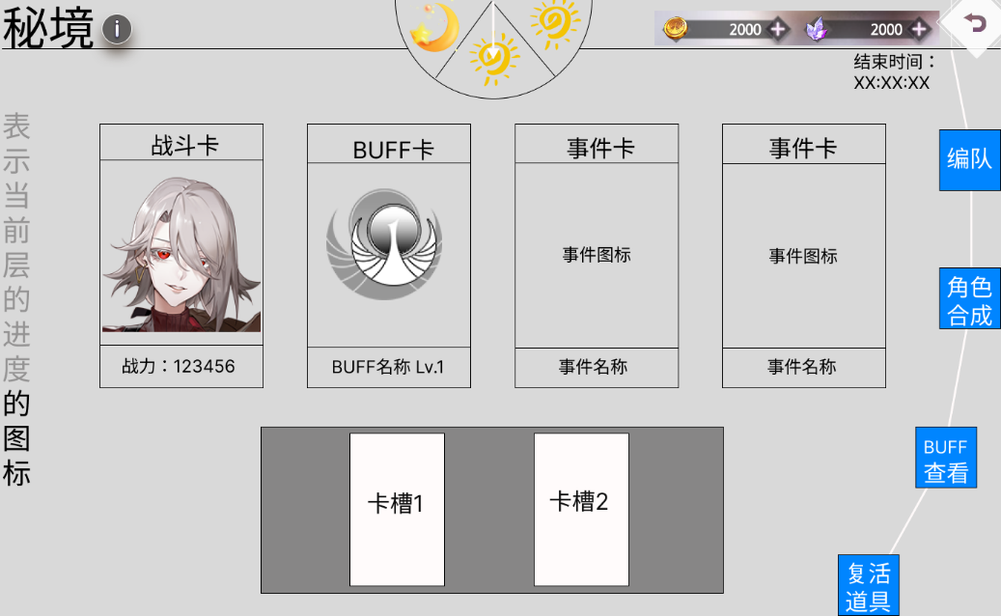
 | 玩法周期 | 每2天重置
 | 解锁条件 | 玩家解锁编队第10个位置后

 | 层数 | 3
 | 每层关数 | 9
 | 每层最少战斗数量 | 3
 | 每层最多战斗数量 | 5
 | 每局战斗平均时长（秒） | 90

 | 1.每关4选2
 | 2.上一关事件不影响下一关出现什么事件，没有路线概念
 | 3.动态难度（玩法重置时，根据玩家当前阵容战力最高十人计算敌人战力）
 | 4.昼夜交替包装（白天选随机事件，晚上固定战斗）
 | 5.第三层第3关后可进行困难难度选择
 | 6.敌我队长战后记血

整体流程

 | 1.选择初始十名角色（带入外部养成）
 | 2.选择并触发随机事件
 | 3.选择战斗时
 |  | 3.1战前关卡详情、可变更编队
 |  | 3.2战斗失败时，如果玩家持有复活道具，提示弹窗询问是否使用
 |  | 3.3战斗胜利后奖励结算
 |  | 3.4战后选BUFF
 | 4.打完当前层BOSS领取层级宝箱

事件类型及说明

 | 事件类型（颜色） | 每层数量 | 事件名称（卡面图案） | 每层数量 | 局内收益优先级 | 局外收益优先级 | 事件描述 | 收益 | 备注
 | 战斗 | 5 | BOSS战 | 1 | / | / | BOSS战是每层最后一关 | 战斗奖励，选通用BUFF | 战斗奖励：给予金币等可带出玩法的资源，以及玩法货币，BOSS战后以层级宝箱形式出现 通用BUFF：全体伙伴都能适用的BUFF 玩法货币：用于玩法内BUFF、增援角色购买，每次玩法重置时自动兑换成金币，不继承
 |  |  | 固定战斗 | 2 | / | / | 固定战斗层只有战斗选项，可选普通和困难难度 | 战斗奖励，选通用BUFF | 战斗普通难度和困难难度区别：难度越高，战斗奖励越多
 |  |  | 可选战斗 | 2 | 普通：B 精英：A | 普通：B 精英：A |  | 战斗奖励，选通用BUFF
 | 获得带限定的BUFF | 8 | 阵营BUFF | 2 | B | /
 |  |  | 职业BUFF | 2 | B | /
 |  |  | 角色BUFF | 2 | B | /
 |  |  | 地格BUFF | 2 | B | /
 | 升级BUFF | 1 |  | 1 | A | / | 选择1个BUFF升1级
 | 商店 | 3 | 增援角色商店 | 1 | 买3：A 买2 ：B 买1：C | A | 用玩法货币购买最多三名增援角色 | 战力提升，角色碎片 | 增援角色：可上阵、可用于合成，合成满进度后可以获得角色碎片
 |  |  | BUFF商店 | 1 | 买3：S 买2 ：A 买1：B | / | 用玩法货币购买最多三个BUFF
 |  |  | 折扣商店 | 1 | / | S | 用钻石购买复活道具、局外道具（装备、抽卡券等）、玩法货币 |  | 复活道具：在玩家挑战失败后，可复活一次，且再次进入战斗时，敌方8号位是上次剩余血量状态
 | 特殊事件 | 9 | 转盘抽奖 | 1 | 高：S 中：A 低：C 负：Z | / | 转盘，随机触发高中低收益、低风险结果 |  | 高收益：获得一个复活道具 中收益：下一场战斗的8号位入场时只有x%血量（BOSS战除外） 低收益：获得X玩法货币 低风险：失去X玩法货币
 |  |  | 献祭 | 1 | 升级两个：S 升级一个：A 失去一个/两个:Z | / | 献上最多两个BUFF，概率获得升级过的BUFF，概率失去BUFF获得货币
 |  |  | 抉择 | 3 | 高风险高收益：A 低收益：C | / | 结合剧情包装，选择一个高收益高风险的选项，还是选择一个低收益选项 |  | 1.A：下一关可以选3张牌，下一场战斗队长入场时生命值为X% B：得到X玩法货币
 |  |  |  |  |  |  |  |  | 2.A:获得三个BUFF，下一关只能选一次（固定战斗和BOSS关除外） B：得到X玩法货币
 |  |  |  |  |  |  |  |  | 3.A：折扣商店的商品数量增加1个 B：折扣商店的价格上升
 |  |  | 复制角色 | 1 | B | A | 获得一个指定的增援角色
 |  |  | 赌局 | 2 | 胜：A 保底：C 负：D |  | 投入指定数量的玩法货币，胜利翻倍，失败扣除；保底：不赌或玩法货币不够时，给予x玩法货币 |  | 1.下一场战斗在x秒内结束
 |  |  |  |  |  |  |  |  | 2.下一场战斗结束时队长剩余血量高于x%
 |  |  |  |  |  |  |  |  | 3.下一场战斗只能使用X点能量
 |  |  |  |  |  |  |  |  | 4.下一场战斗己方死亡人数不能超过X个
 | 福利事件 | 1 | 福利事件 |  | S | A | 在每一层第一关给玩家的高收益无风险事件 |  | 第一层：选玩法货币/局外资源
 |  |  |  |  |  |  |  |  | 第二层：随机3个现有BUFF升1级
 |  |  |  |  |  |  |  |  | 第三层：复活道具1个/提升全体伙伴攻防血

关卡事件分布示意图

 | 每层 |  | 选项1 | 选项2 | 选项3 | 选项4
 |  | 第1关 | 可选战斗 | 福利事件 | 阵营BUFF | 职业BUFF | 位置固定
 |  | 第2关 | 转盘抽奖 | 抉择 | 角色BUFF | 地格BUFF
 |  | 第3关 | 固定战斗
 |  | 第4关 | 献祭 | 赌局 | 阵营BUFF | 职业BUFF
 |  | 第5关 | 可选战斗 | 复制角色 | 角色BUFF | 地格BUFF
 |  | 第6关 | 固定战斗
 |  | 第7关 | BUFF商店 | 赌局 | 折扣商店 | 抉择
 |  | 第8关 | 增援角色商店 | 升级BUFF | 抉择 | 转盘抽奖
 |  | 第9关 | BOSS战

跟“梦境——幻境回廊”的异同点

 |  |  | 幻境回廊 |  | 新秘境玩法
 | 相同点 | 延续了角色合成的功能，玩家可以选增援角色用于上阵、合成，合成后拿到角色碎片奖励
 |  | 延续了玩法内养成，可以选BUFF、角色
 | 不同点 | 玩法周期 | 每天恢复一次挑战机会，最多存三次，手动重置 |  | 每两天一个周期，时间到了自动重置
 |  | 敌人战力 | 关卡难度固定 |  | 动态，根据每次玩法开启时玩家阵容中战力最高十名角色计算
 |  | 流程 | 固定为9场战斗 |  | 三层，每层9关
 |  |  | 每关固定为“战斗——选BUFF——选角色” |  | 每关可选，除了固定战斗关外，每一关都是4选2
 |  | 事件类型 | 战斗、BUFF、角色三种 |  | 对以上三种做了补充，如BUFF可升级
 |  |  |  |  | 新增随机性更强的特殊事件，赌局、转盘抽奖等
 |  | 奖励结算 | 战斗奖励、角色碎片先存着，等每局结束结算 |  | 立即结算

问题记录
 | Q1：角色碎片奖励的结算方式
 | Q2：战斗中是否需要加入跳过功能
 | Q3：期望玩家的通关率、困难难度的通过率
 | Q4：随机性对数值难度曲线设计的影响
 | Q5：BUFF、事件对战斗设计影响
 | Q6：BUFF、事件对关卡设计影响
 | Q7：我方队长暂定战后记血，敌方队长是否需要记血，会有哪些问题
 | Q8：是否需要补充玩法商店或玩法卡池以刺激玩家追求通关

